Сводная
№ п/п | Наименование (полное наименование) | Ед.изм. | Кол-во | Фото
1 | 2 | 3 | 4 | 5
121 | Полотно ленточнопильное по металлу 3 шт упаковка. (1140х13х0,5 мм) Makita 792559-8 | шт | 3 | 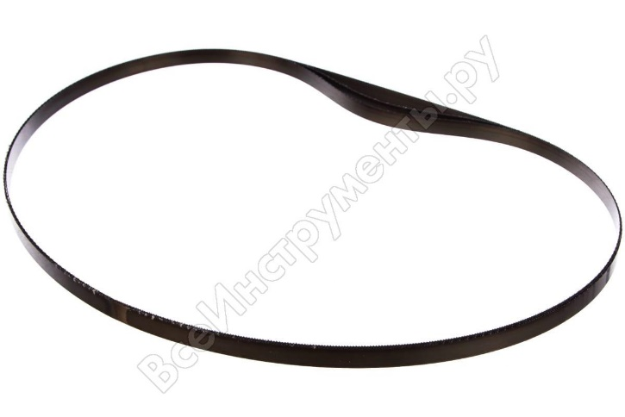
154 | Полотно ленточнопильное по металлу M42 41х1,3х4710 мм, 4/6TPI (MBS-1430DAS) | шт | 2 | 
155 | Полотно ленточнопильное по металлу M42 41х1,3х4710 мм, 5/8TPI (MBS-1430DAS) | шт | 2
156 | Полотно ленточнопильное по металлу M42 41х1,3х4710 мм, 6/10TPI (MBS-1430DAS) | шт | 2
151 | Полотна для ножовки по металлу GROSS 300 мм 32TPI Carbon | шт | 10 | 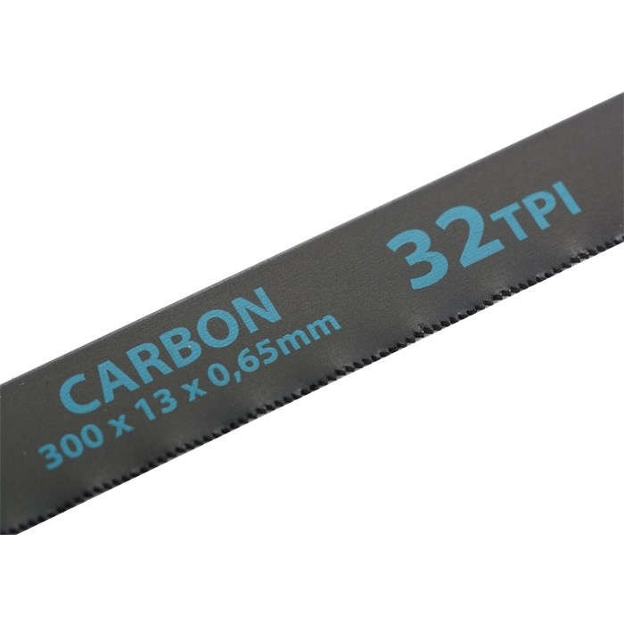
Итог

